1.1
voltar à página inicial |  |  |  | 1 - FORMULÁRIOS
 | S | N | NA
 | x |  |  | 1.1 A sequência de tabulação entre campos segue a sequência de preenchimento
 |  |  |  | A ordem de tabulação por entre os campos deve corresponder à sequência normal de preenchimento do formulário.

 | Listagem de evidências
 |  |  |  |  | Notas: | A sequência de tabulação entre campos segue a sequência de preenchimento.

 | https://bupi.gov.pt/pt/formulario-de-registo
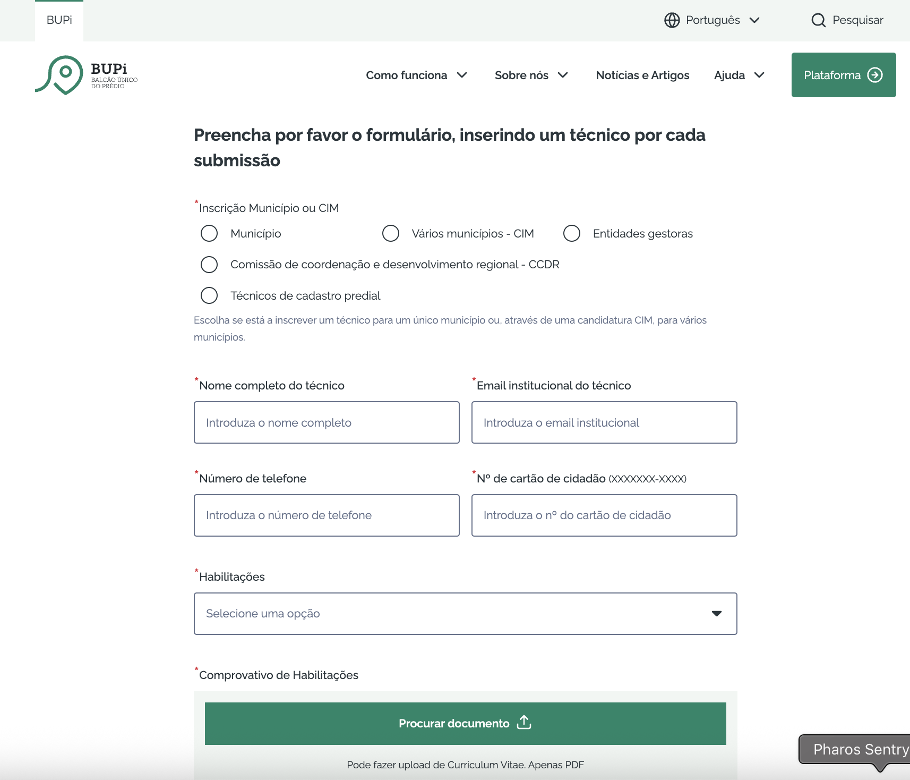

 | https://bupi.gov.pt/pt/contactos

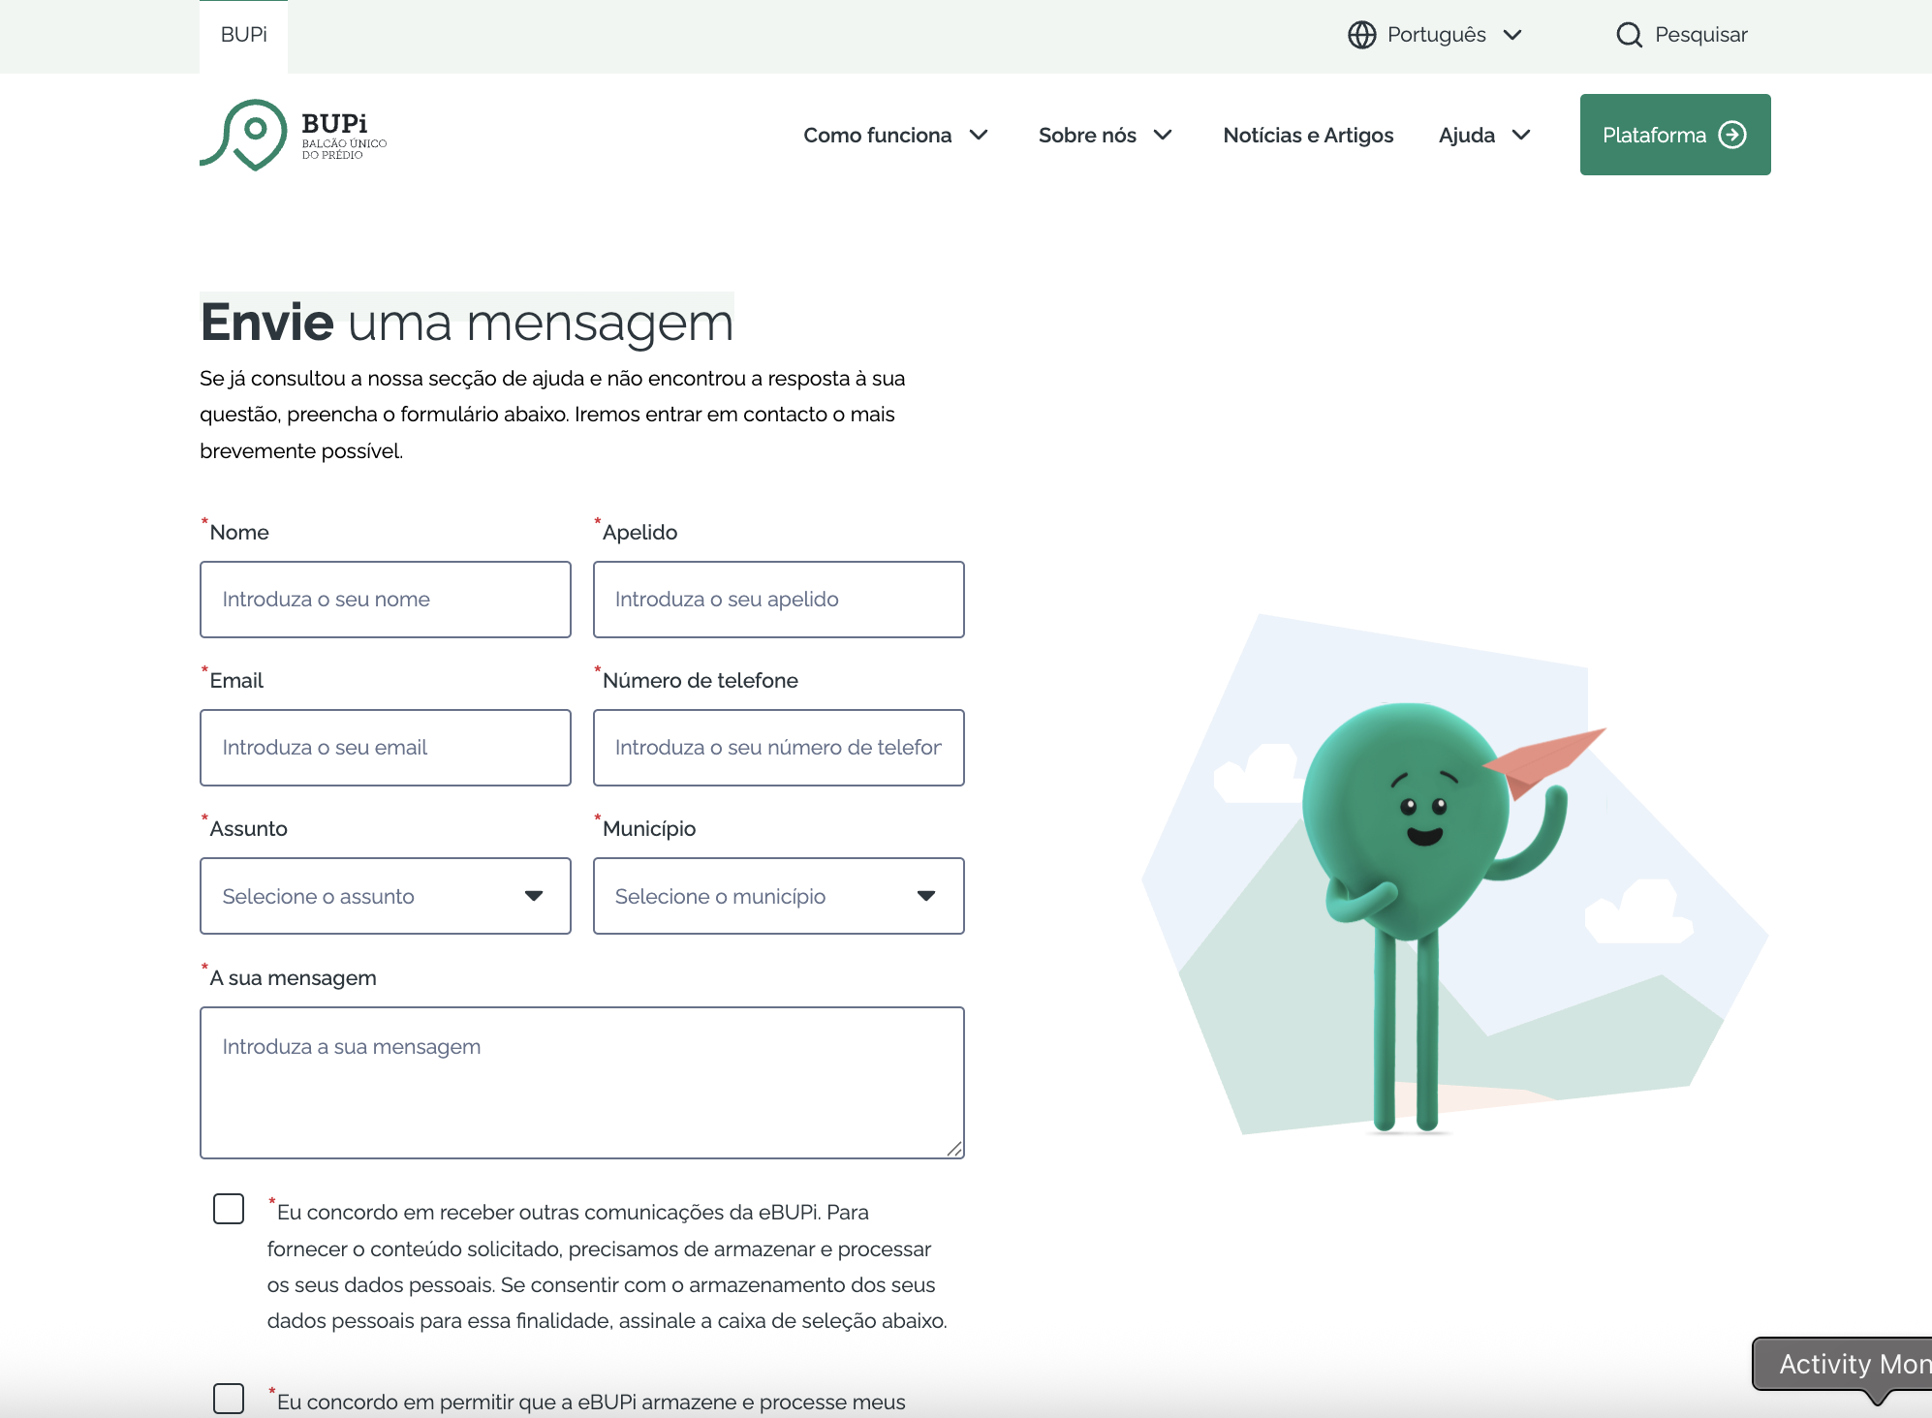

2.1
voltar à página inicial |  |  |  | 2 - CAMPOS
 | S | N | NA
 | x |  |  | 2.1 O tamanho dos campos deve refletir o tamanho previsível dos dados
 |  |  |  | O tamanho dos campos deve refletir o tamanho previsível para a entrada dos dados. Por exemplo, um campo para telefone deve ter a largura estritamente necessária para conter todos os dígitos. Nem mais nem menos.

 | Listagem de evidências
 |  |  |  |  | Notas: | O tamanho dos campos reflete o tamanho previsto dos dados, sendo que nomes e emails de tamanho médio são totalmente visíveis no campo
 | https://bupi.gov.pt/pt/formulario-de-registo

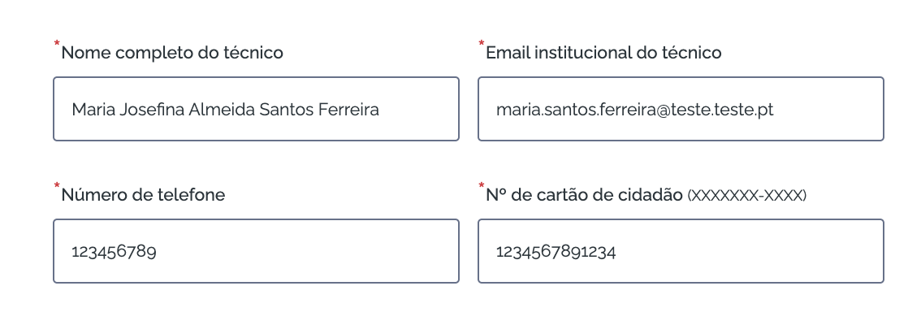

 | https://bupi.gov.pt/pt/contactos

2.2
voltar à página inicial |  |  |  | 2 - CAMPOS
 | S | N | NA
 | x |  |  | 2.2 É usada revelação progressiva em vez de campos inativos
 |  |  |  | Em vez de mostrar campos inativos, o formulário deve esconder os campos dependentes do campo-chave sempre que este não tenha sido ativado. Ao ativar o campo-chave são exibidos os campos que dependem da condição nele definida.

 | Listagem de evidências
 |  |  |  |  | Notas: | Apenas o formulário de registo apresenta campos escondidos. Estes são apenas ativados quando a sua ativação depende do utilizador ter escolhido outro campo.

 | https://bupi.gov.pt/pt/formulario-de-registo

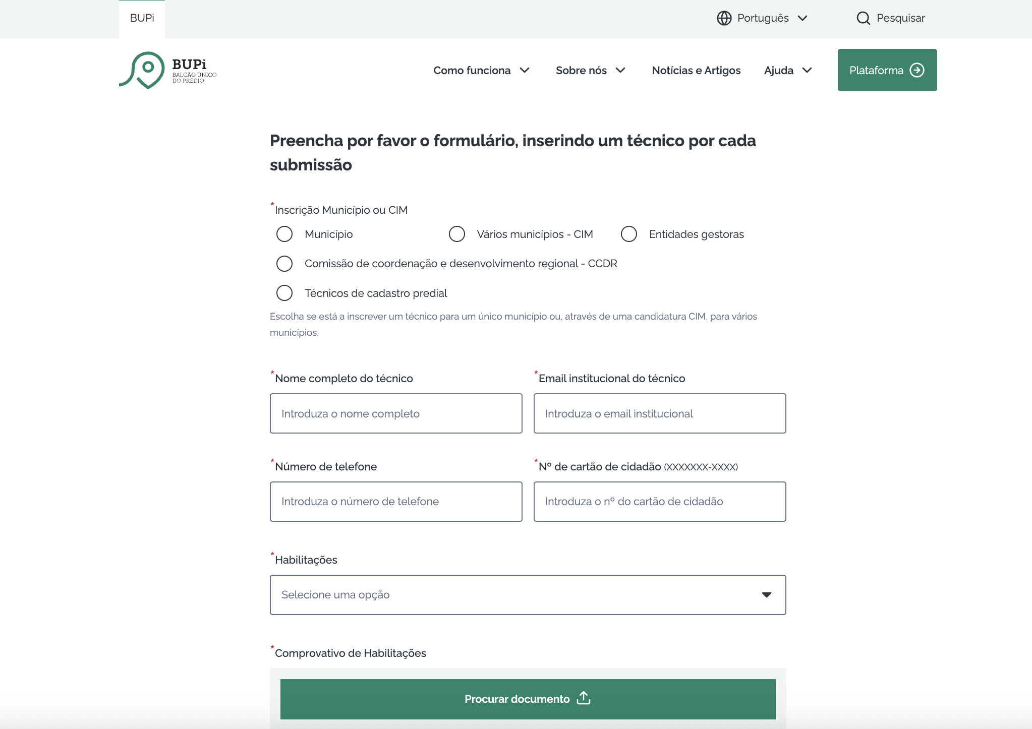

 | Ativando a opção "Município" nos radio buttons

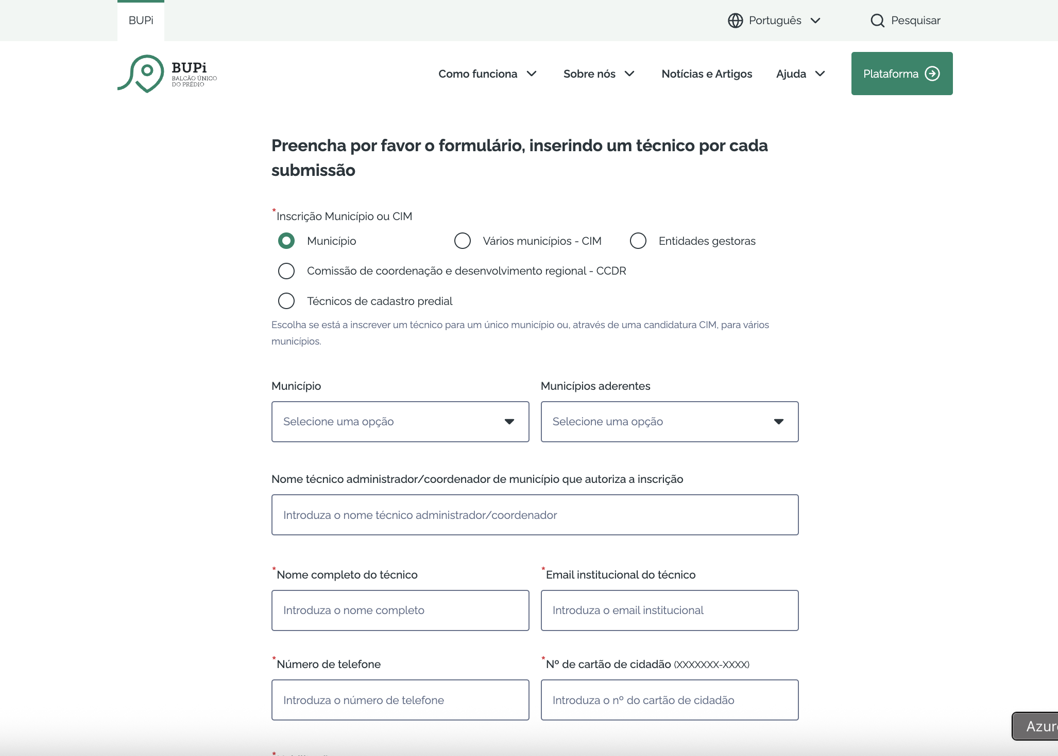

 | Escolhendo outra opção que não requira o preenchimento daqueles campos escondidos
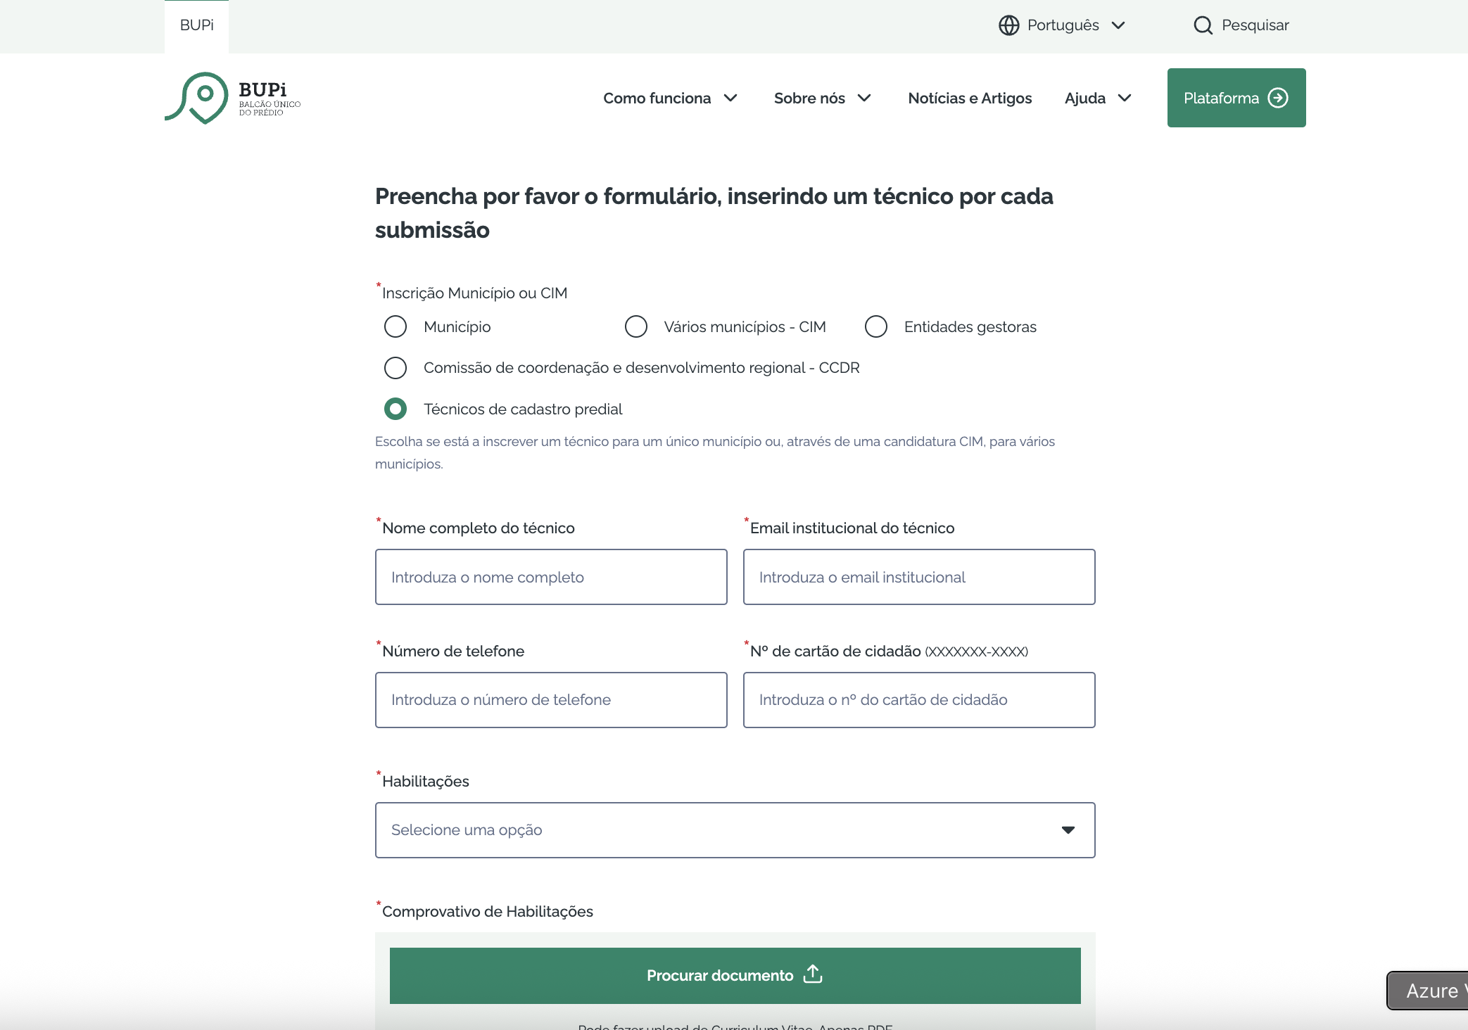

2.4
voltar à página inicial |  |  |  | 2 - CAMPOS
 | S | N | NA
 | x |  |  | 2.4 Campos obrigatórios devem ser claramente indicados como tal
 |  |  |  | A identificação não deve basear-se apenas na cor. A sinalética visual de identificação deve ser notória. Deve ser disponibilizado um equivalente alternativo compatível com as tecnologias de apoio usadas por utilizadores com necessidades especiais.

 | Listagem de evidências
 |  |  |  |  | Notas: | Os campos obrigatórios estão claramente indicados como tal, com a colocação de um "*" a vermelho.
 |  |  |  |  |  | Todos os campos obrigatórios contêm o atributo required e esse dá indicação às tecnologias sobre a sua obrigatoriedade.
 | https://bupi.gov.pt/pt/formulario-de-registo |  |  |  |  | O texto alternativo, através de um label, é compatível com as tecnologias de apoio usadas por utilizadores com necessidades especiais.

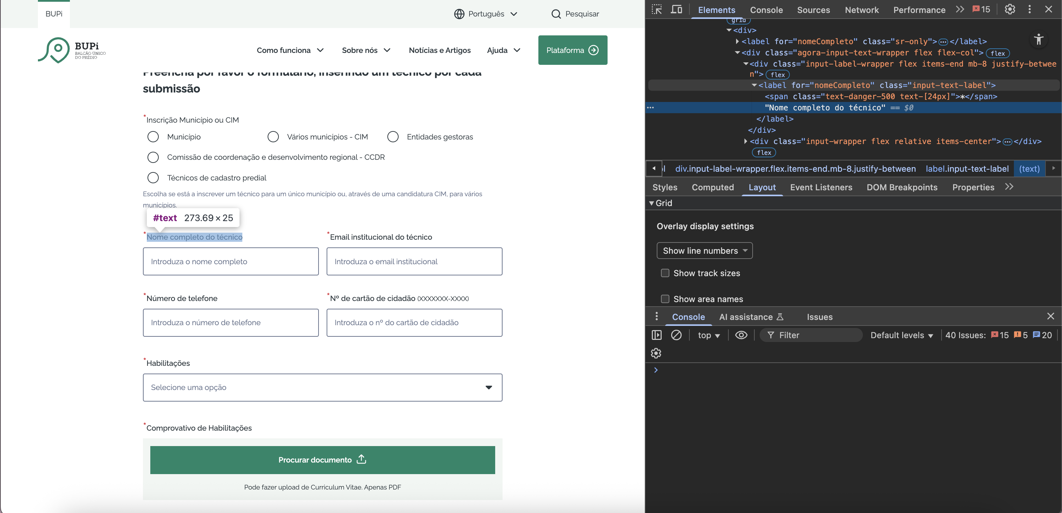

 | Label lido por leitores de ecrã
 | Os leitores de ecrã reconhecem o required.

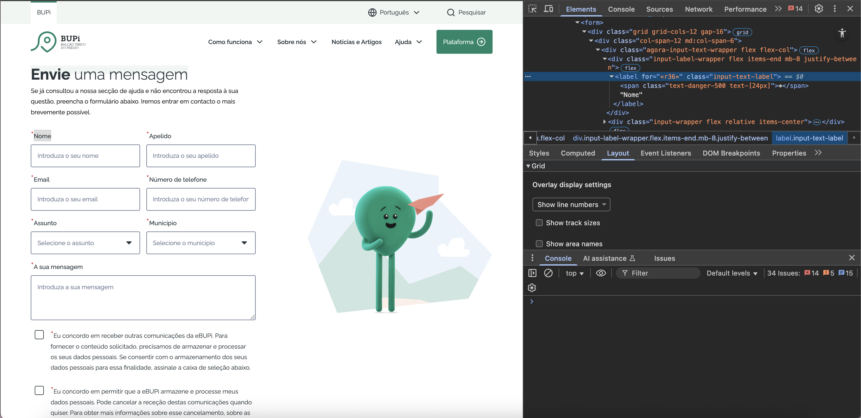

3.2
voltar à página inicial |  |  |  | 3 - RESPOSTA
 | S | N | NA
 | x |  |  | 3.2 Deve ser confirmado o sucesso da transação/envio de informação
 |  |  |  | O sucesso de uma transação deve ser claramente comunicado ao utilizador através de uma mensagem de confirmação.

 | Listagem de evidências
 |  |  |  |  | Notas: | É sempre apresentada uma mensagem de confirmação ao utilizador após a submissão do formulário.
 | https://bupi.gov.pt/pt/formulario-de-registo

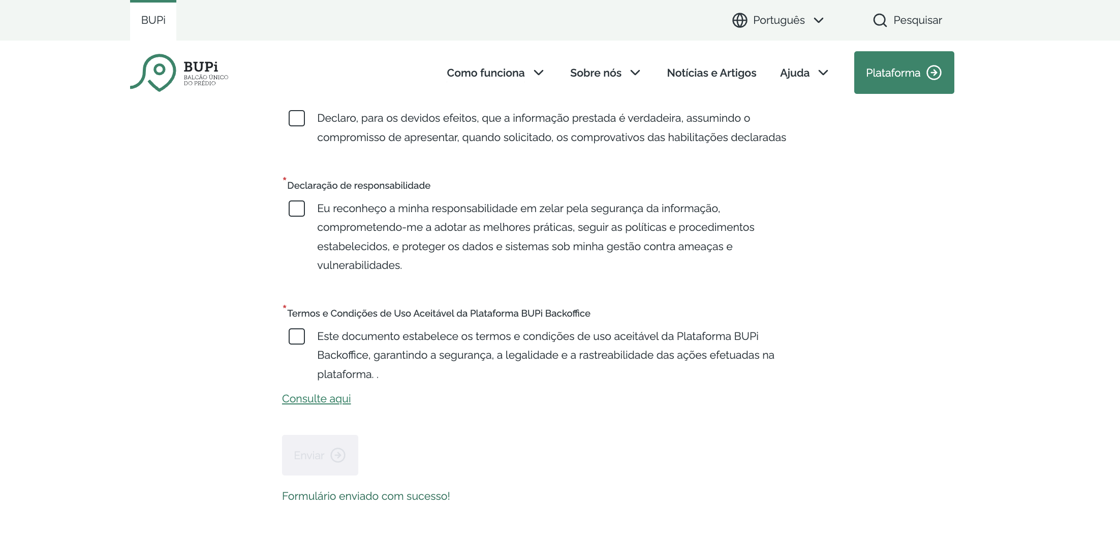

 | https://bupi.gov.pt/pt/contactos
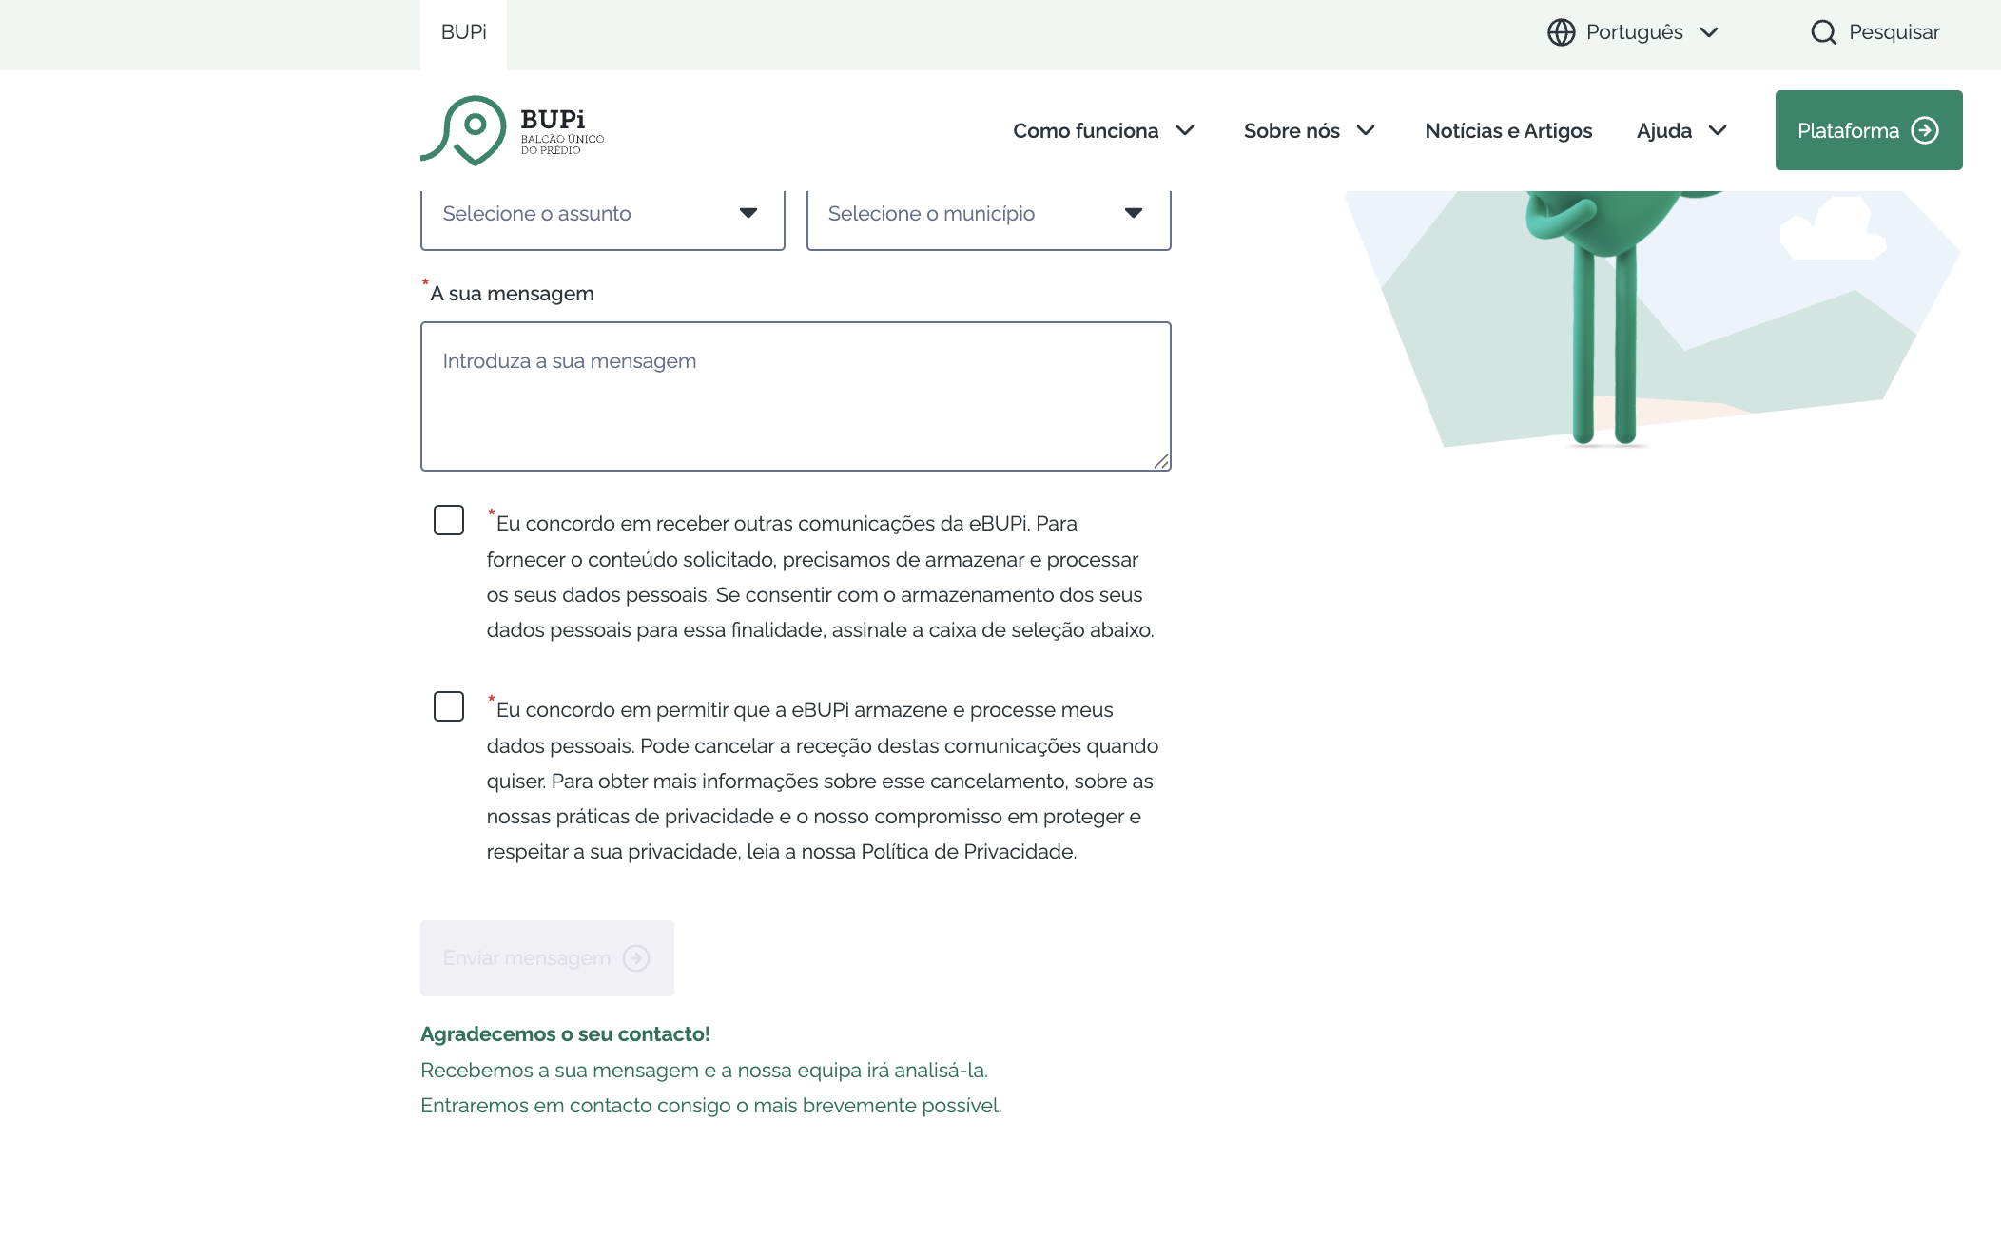

4.1
voltar à página inicial |  |  |  | 4 - ERROS
 | S | N | NA
 | x |  |  | 4.1 A informação já introduzida deve poder ser corrigida a qualquer momento
 |  |  |  | Toda a informação já transmitida pelo utilizador numa sessão pode ser corrigida, em qualquer momento, antes da transação ser finalizada.

 | Listagem de evidências
 |  |  |  |  | Notas: | É possível corrigir a informação introduzida nos campos, a qualquer momento, antes da sua submissão.

 | https://bupi.gov.pt/pt/contactos

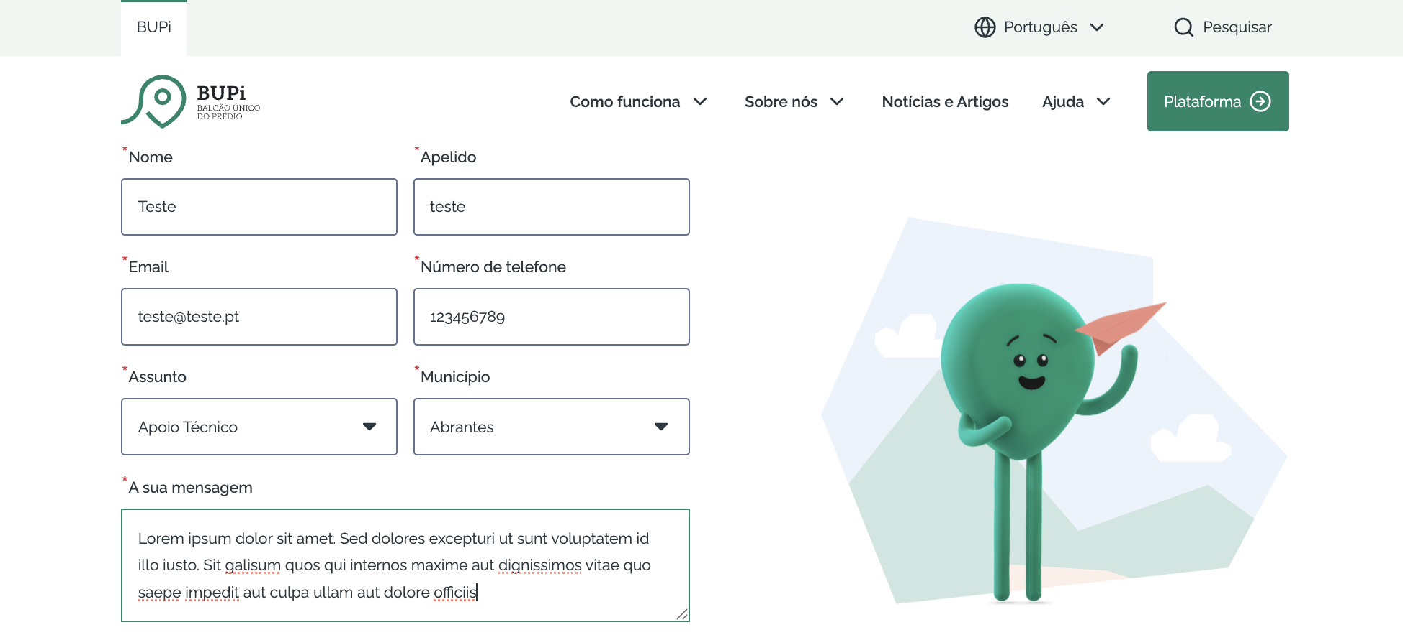

4.3
voltar à página inicial |  |  |  | 4 - ERROS
 | S | N | NA
 | x |  |  | 4.3 As mensagens de erro são claramente identificadas junto aos campos de origem
 |  |  |  | As mensagens de erro devem ser apresentadas claramente associadas aos campos a que dizem respeito. Isto não invalida a necessidade de as apresentar numa lista sumário. Esta última técnica é particularmente útil em páginas longas.

 | Listagem de evidências
 |  |  |  |  | Notas: | As mensagens de erro estão claramente identificadas, logo abaixo do campo a que se referem.

 | https://bupi.gov.pt/pt/contactos

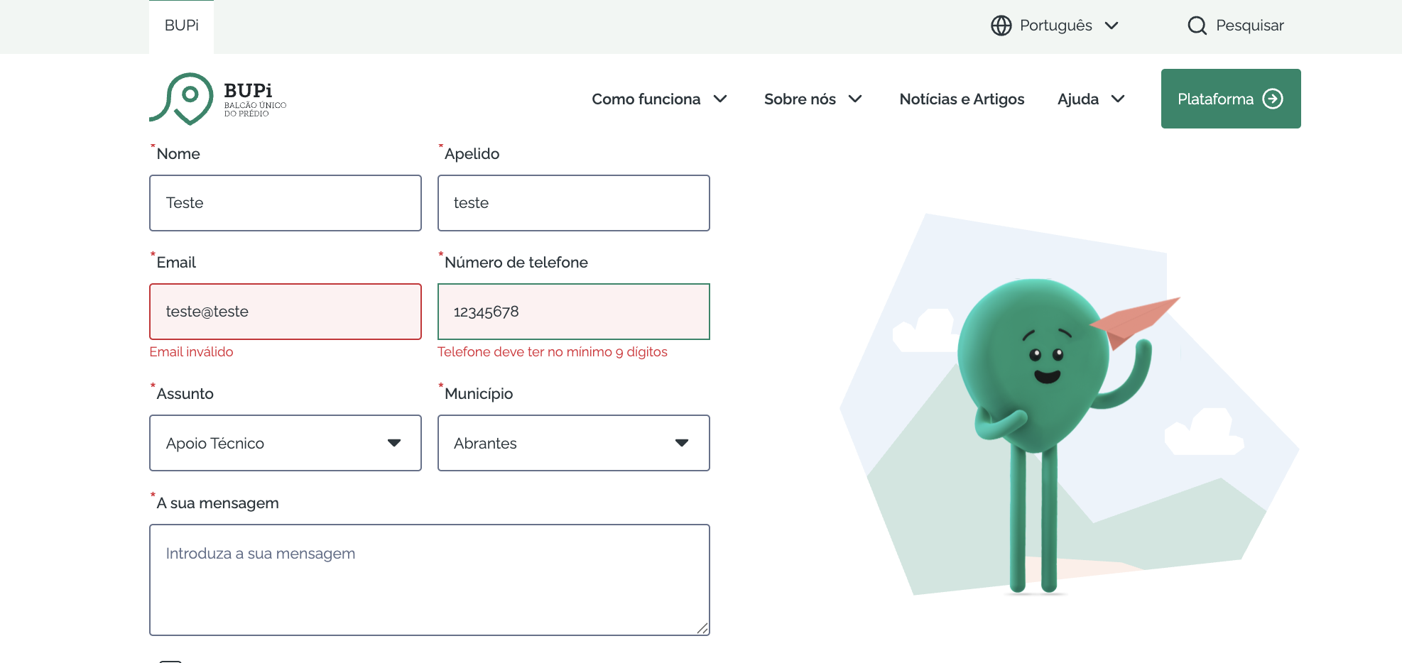

 | https://bupi.gov.pt/pt/formulario-de-registo

